テーブル一覧
テーブル一覧
 | チーム名 | Dango Sweets。。 | 作成者 | 岸本 寛太
 | システム名 | Order Maker | 作成日 | 2025-06-06
 |  |  | 更新者 | 杉尾 朋実
 |  |  | 更新日 | 2025-06-12

 | No | 論理名 | 物理名 | タイプ | 備考
 | 1 | ユーザー | users | テーブル | ユーザー（イベント出店者）が登録したアカウント情報
 | 2 | 商品 | products | テーブル | ユーザーが登録した商品情報
 | 3 | 注文 | orders | テーブル | モバイルオーダーからの注文情報
 | 4 | 注文商品 | ordered_products | テーブル | どのユーザーのどの商品が注文されたかの情報
 | 5
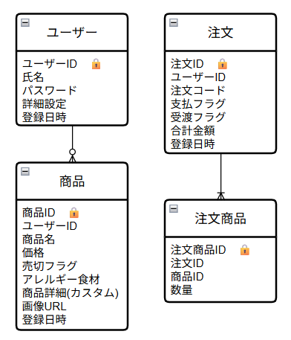
 | 6
 | 7
 | 8
 | 9
 | 10
 | 11
 | 12
 | 13
 | 14
 | 15
 | 16
 | 17
 | 18
 | 19
 | 20
 | 21
 | 22
 | 23
 | 24
 | 25
 | 26
 | 27
 | 28
 | 29
 | 30
 | 31

